Estadísticas
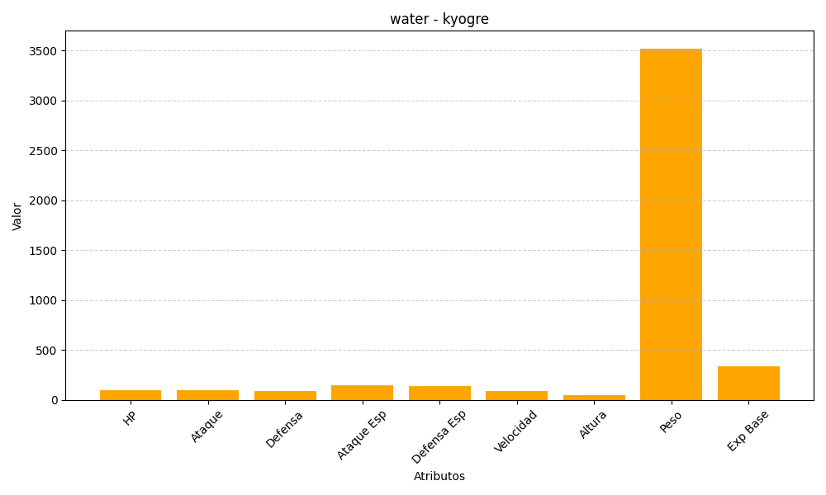
ID | Nombre | Tipo | HP | Ataque | Defensa | Ataque Especial | Defensa Especial | Velocidad | Altura | Peso | Experiencia Base
382 | kyogre | water | 100 | 100 | 90 | 150 | 140 | 90 | 45 | 3520 | 335

